상품제안서
커버형 떡메모지 (74x78) | 상품코드: S05260

 |  |  |  |  |  |  | 02-713-8555 | www.synergygift.co.kr
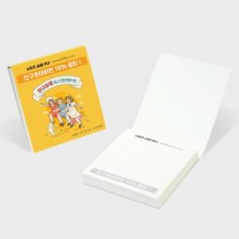

【상세/제작정보】 | <p><span style="font-size: 14pt;">※ 커버 풀칼라인쇄 + 내지 먹1도 인쇄 포함</span></p><p><span style="font-size: 14pt;">※ 운임비 별도 발생 됩니다.</span></p>

【인쇄/포장옵션】 | 커버 풀칼라+내지 먹1도 / OPP(비닐)

【공급단가】 | 수량 | 1,000~ | 3,000~ | 5,000~ | 10,000~ | 50,000~
*VAT별도 | 50매 | 405원 | 357원 | 331원 | 314원 | 280원
 | 100매 | 486원 | 431원 | 402원 | 383원 | 348원

【상품 URL】 | https://www.synergygift.co.kr:443/src/goods_detail.php?gdno=19537

